CONFIGURACION
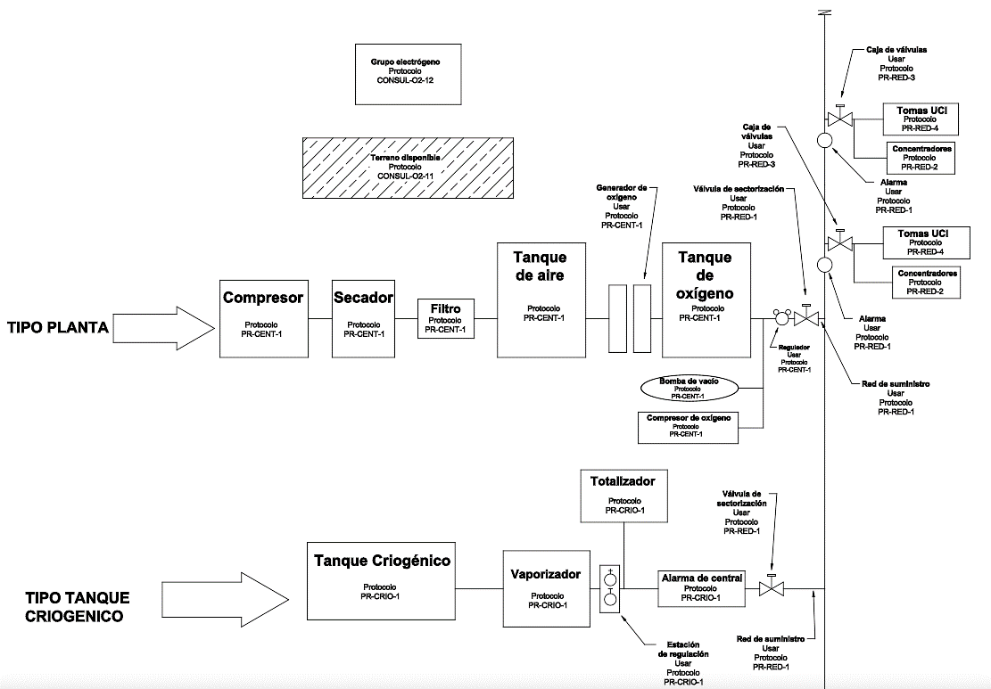
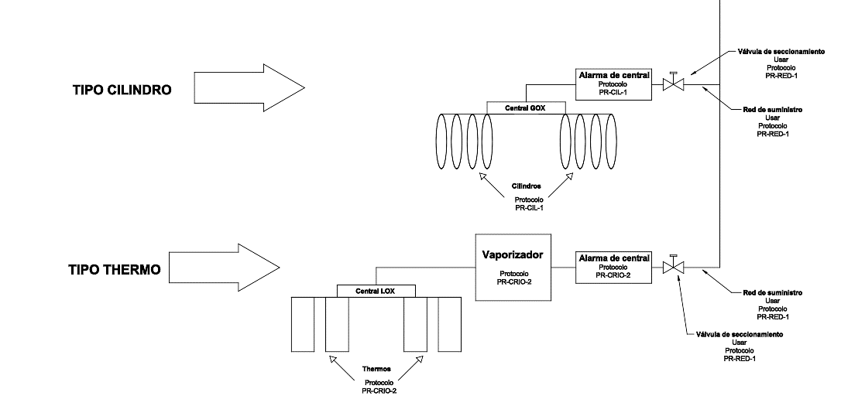

PR-INST-ELEC

PR-INST-AREADISP

PR-CENT-1

PR-CRIO-1

PR-CIL-1

PR-CRIO-2

